说明
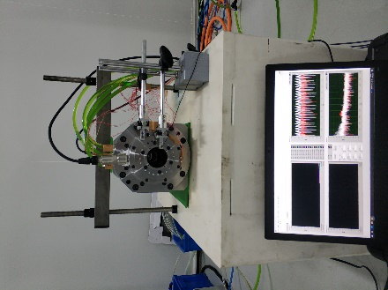
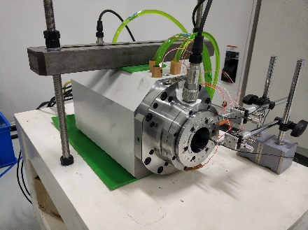
单位： |  | 温度传感器 | 位置 | 位移传感器 | 位置 | 实验照片
温度单位 | ℃ | T0 | 前轴承内 | L0 | 旋转轴前端
位移单位 | μm | T1 | 前轴承座端面 | L1 | 固定外壳前端（基准）
转速单位 | RPM | T2 | 前轴承座侧1 | ΔL | L0与L1的相对位置变化
 |  | T3 | 前轴承座侧2
 |  | T4 | 前轴承座法兰面
 |  | T5 | 前轴承出水
 |  | T6 | 前轴承进水
 |  | T7 | 电机出水
 |  | T8 | 电机进水
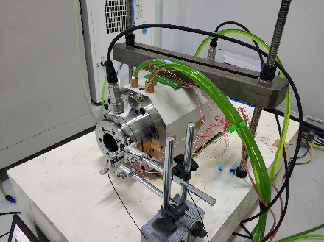
 |  | T9 | 冷却水套前部
 |  | T10 | 冷却水套中部
 |  | T11 | 冷却水套后部
 |  | T12 | 后轴承内
 |  | T13 | 后轴承外
 |  | T14 | 工作台
 |  | T15 | 环境 |  | Diagram of temperature sensor
结构示意图 |  |  |  |  | 温度传感器位移示意图（其余传感器不在主轴上）
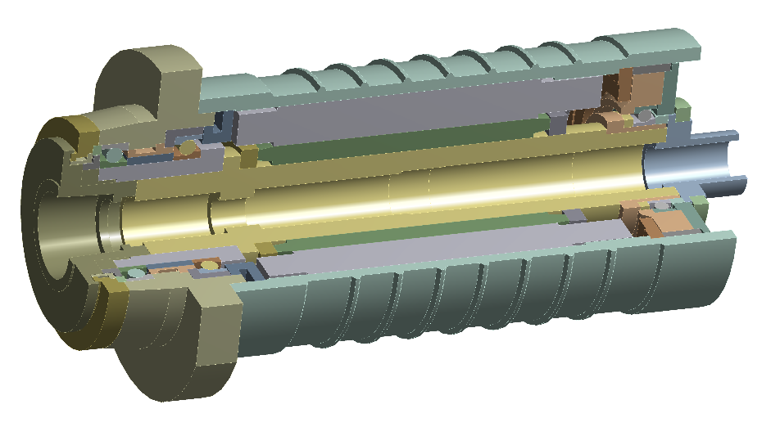
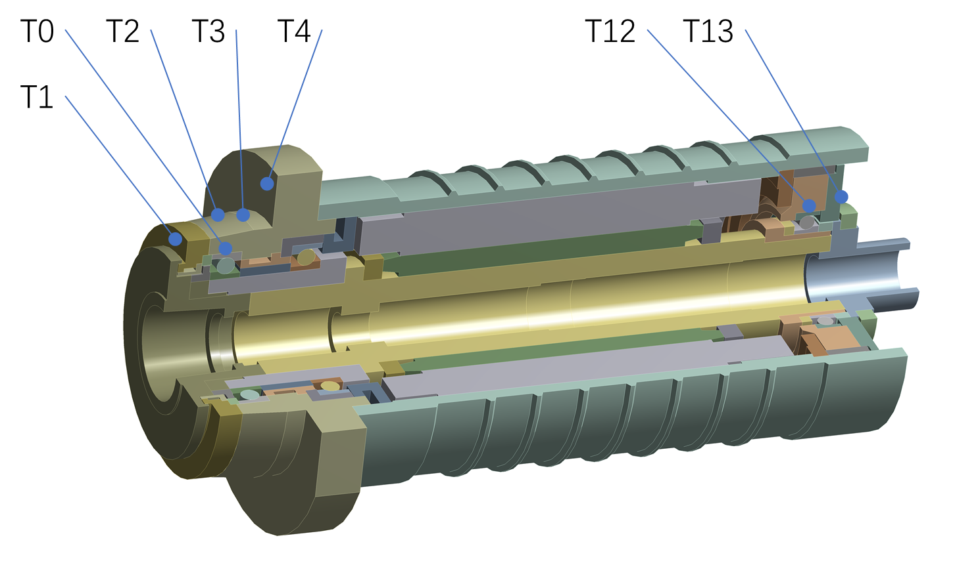

(T0-T15)^3
(T12-T15)^3

delta L = a + b*(T0-T15) + c*(T12-T15) + error
delta L = a + b*T0 + c*T12 + d*T15 + error
delta L = a + b*(T0-T15)^2 + c*(T0-T15) + d*(T12-T15)^2 + e*(T12-T15) + error

Thermal expansion error modeling of high speed electric spindle
Inside the front bearing
Inside rear bearing
Outside the rear bearing

delta L | thermal expansion error of the central shaft of the electric spindle
temperature

High impact on machining accuracy
Monitor and forecast the thermal error of the electric spindle and then compensate for it

